Comanda
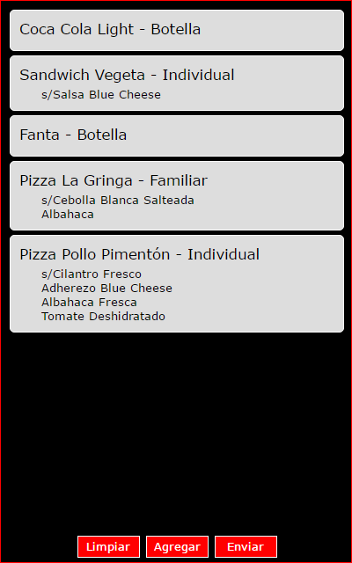
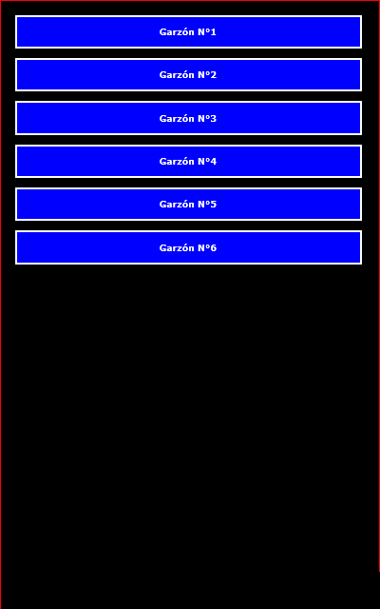
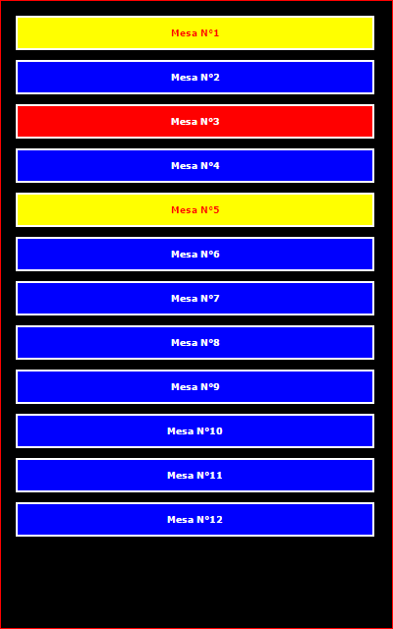
Comanda (Tablet) |  |  |  | Garzón | Mesa
Pantalla |  | Botón | Descripción
1 | Garzón | :: Seleccionar :: | Seleccionar garzón desde listado
2 | Mesa | :: Seleccionar :: | Seleccionar mesa desde listado
3 | Pedido | Limpiar | Nueva comanda, elimina la que se está redactando
 |  | Agregar | Despliega pantalla de pedido para agregar un nuevo producto
 |  | Eliminar | Elimina comanda actual (el cliente se fue, arrepintió, etc.)
 |  | Enviar | Envía la comanda a elaboración
4 | Producto | Limpiar | Limpia datos de producto actual para seleccionar otro
 |  | Agregar | Agrega producto a la comanda
 |  | 1/2 Pizza | Misma funcionalidad de "Agregar" pero para 1/2 pizza
 |  | Eliminar | Elimina item seleccionado
 |  | Ver | Ver comanda, sirve para revisar el pedido hasta el momento

 | Mesa disponible
 | Mesa atendida
 | Mesa solicitando cuenta

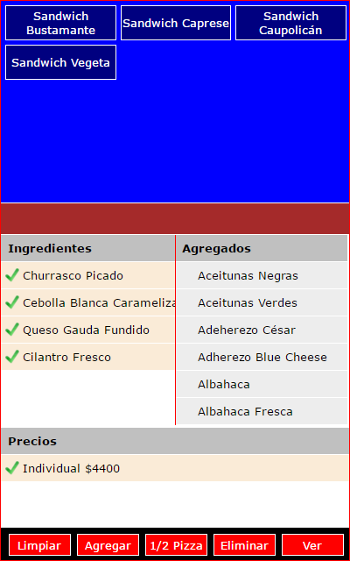
 |  |  |  | Pedido | Producto

Caja
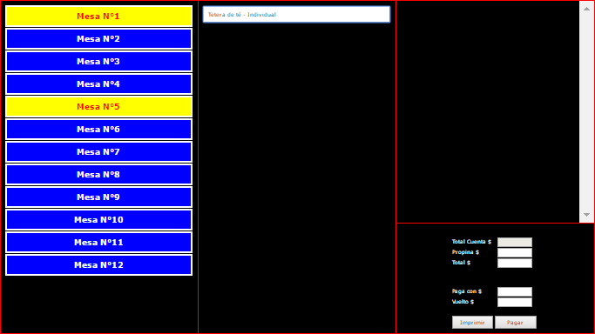
Caja (PC) |  |  |  |  | Mesa | Pedido | Cuenta
Sección |  |  | Botón | Descripción |  |  |  | Detalle
1 | Mesa |  | Mesa | Listado de Mesas por colores según estado (hacer clic)
2 | Pedido |  | Sin botones | Al seleccionar la mesa, se despliega el pedido
3 | Cuenta | Detalle | Imprimir | Imprime la cuenta para ser entregada al cliente
 |  | Pago | Pagar | Cuando el garzón vuelve con el dinero, se registran los valores

 | Mesa disponible
 | Mesa atendida
 | Mesa solicitando cuenta

 |  |  |  |  |  |  |  | Pago

Mantención
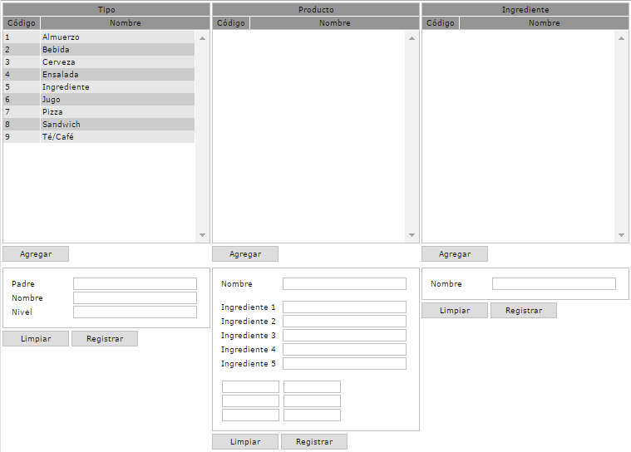
Caja (PC) |  |  |  | Tipo | Producto | Ingrediente
Sección |  | Botón | Descripción
1 | Tipo | Agregar | Limpia los valores para agregar un nuevo item
 |  | Limpiar | Limpia los valores
 |  | Registrar | Modifica item seleccionado o registra item nuevo
2 | Producto | Agregar | Limpia los valores para agregar un nuevo item
 |  | Limpiar | Limpia los valores
 |  | Registrar | Modifica item seleccionado o registra item nuevo
3 | Ingrediente | Agregar | Limpia los valores para agregar un nuevo item
 |  | Limpiar | Limpia los valores
 |  | Registrar | Modifica item seleccionado o registra item nuevo

